2019_data
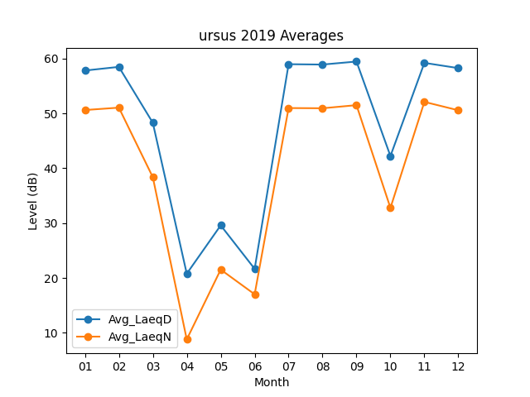
Month | Avg_LaeqD | Avg_LaeqN
01 | 57.819354839 | 50.619354839
02 | 58.485714286 | 51.053571429
03 | 48.296774194 | 38.380645161
04 | 20.783333333 | 8.7966666667
05 | 29.593548387 | 21.529032258
06 | 21.663333333 | 17.026666667
07 | 58.974193548 | 50.980645161
08 | 58.909677419 | 50.941935484
09 | 59.46 | 51.51
10 | 42.229032258 | 32.777419355
11 | 59.216666667 | 52.103333333
12 | 58.261290323 | 50.574193548

